关系图
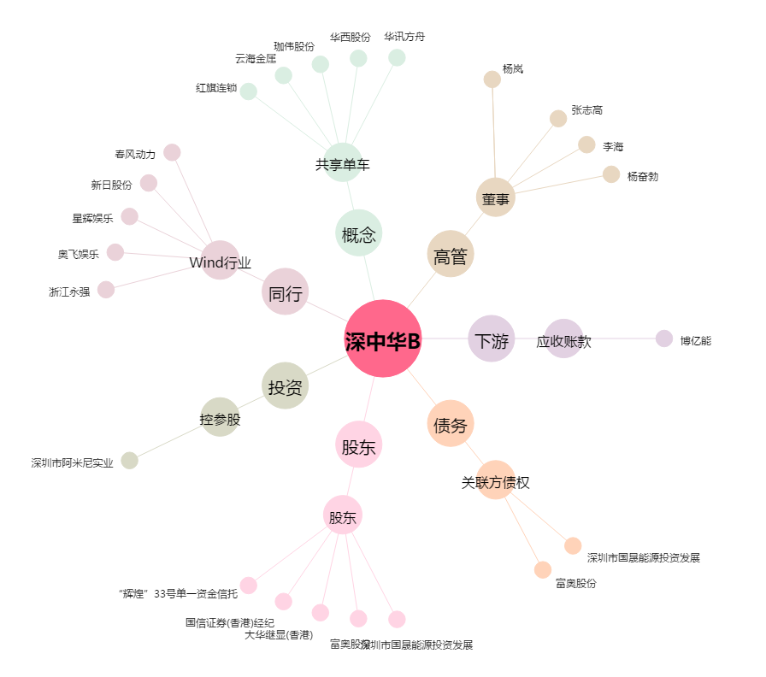
深中华B[200017.SZ] - 关系概览图

